Hoja1
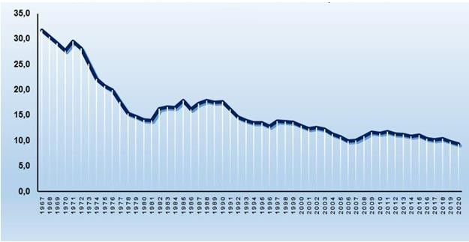
CUBA. TASA BRUTA DE NATALIDAD. 1967-2020

